INICIO
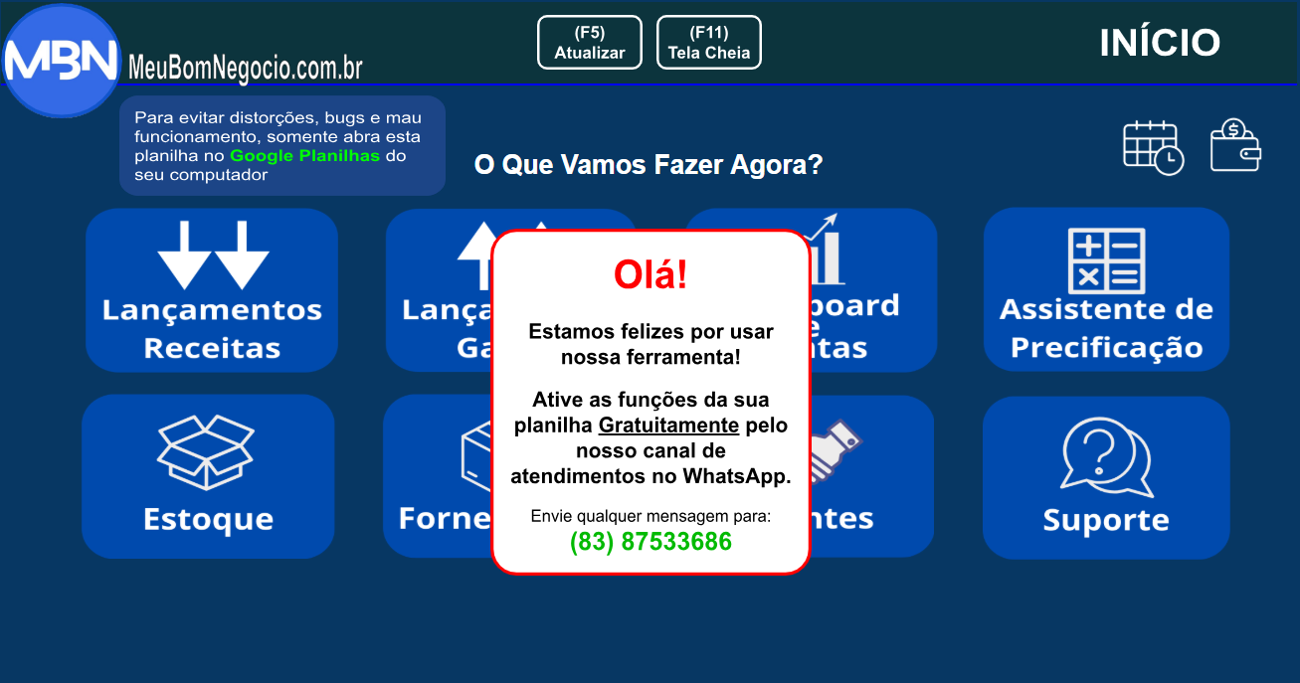

Para evitar distorções, bugs e mau funcionamento, somente abra esta planilha no Google Planilhas do seu computador

O Que Vamos Fazer Agora?

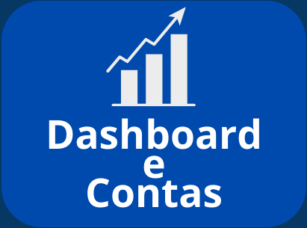
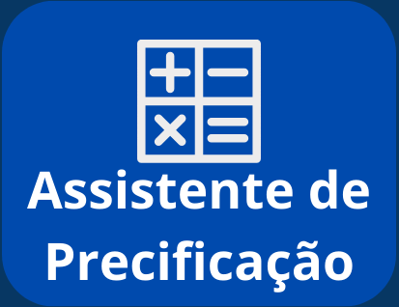
Olá!
Estamos felizes por usar nossa ferramenta!
Ative as funções da sua planilha Gratuitamente pelo nosso canal de atendimentos no WhatsApp.
Envie qualquer mensagem para:
(83) 87533686

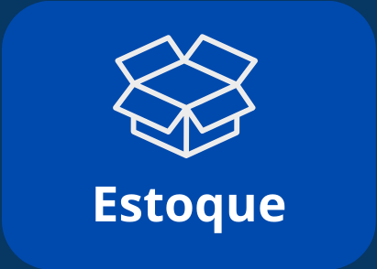
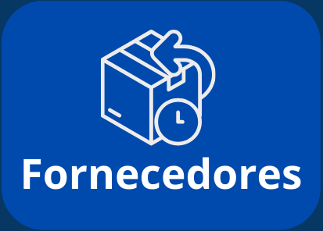

DISPONIBILIDADES
 | Fluxo Financeiro Geral (Dashboard)

Resumo

DISPONÍVEL AGORA |  |  | 2025-11-12 | 2025 | 2025-10-20
R$ 0.00 |  |  |  | 2023

Receitas Hoje |  | Saídas Hoje |  | A Receber |  | A Pagar
R$ 0.00 |  | R$ 0.00 |  | R$ 0.00 |  | R$ 0.00

Detalhes

Escolha o período | Tudo

PROJEÇÃO DE RECEITAS (1 ANO)
PROJEÇÃO DE GASTOS (1 ANO)
VENDAS |  |  |  | CUSTOS
A vista |  |  |  | A Vista |  | Receitas Ocorridas
R$ 0.00 |  |  |  | R$ 0.00 |  | Vendas
 |  |  |  |  |  | #DIV/0!
A prazo |  |  |  | A Prazo |  | Serviços
R$ 0.00 |  |  |  | R$ 0.00 |  | #DIV/0!

VENDAS
CUSTOS
RECEBIMENTO DE PAGAMENTOS |  |  |  | PAGAMENTO DE PARCELAS |  | Gastos Ocorridos
R$ 0.00 |  |  |  | R$ 0.00 |  | Custos:
 |  |  |  |  |  | #DIV/0!
SERVIÇOS |  |  |  | DESPESAS |  | Despesas:
A Vista |  |  |  | A Vista |  | #DIV/0!
R$ 0.00 |  |  |  | R$ 0.00
 |  |  |  |  |  | Receitas Projetadas
SERVIÇOS
DESPESAS
A Prazo |  |  |  | A Prazo |  | Vendas:
R$ 0.00 |  |  |  | R$ 0.00 |  | R$ 0.00
 |  |  |  |  |  | Serviços:
RECEBIMENTO DE PAGAMENTOS |  |  |  | PAGAMENTO DE PARCELAS |  | R$ 0.00
R$ 0.00 |  |  |  | R$ 0.00
 |  |  |  |  |  | Gastos Projetados
 |  |  |  |  |  | Custos:
 | DEPÓSITOS |  |  | RETIRADAS |  | R$ 0.00
 | R$ 0.00 |  |  | R$ 0.00 |  | Despesas:
 |  |  |  |  |  | R$ 0.00

Contas

DEPOSITAR O VALOR DE:
Digite o valor que gostaria de depositar e escolha a conta em seguida.

BANCO |  |  | 2025-11-19 | CAIXA
DISPONÍVEL (=) | R$ 0.00 |  |  | DISPONÍVEL (=) | R$ 0.00
RECEITAS (+) | R$ 0.00 |  |  | RECEITAS (+) | R$ 0.00
DEPÓSITOS (+) | R$ 0.00 |  |  | DEPÓSITOS (+) | R$ 0.00
SAÍDAS (-) | R$ 0.00 |  |  | SAÍDAS (-) | R$ 0.00
RETIRADAS (-) | R$ 0.00 |  |  | RETIRADAS (-) | R$ 0.00
LISTA DE DEPÓSITOS |  |  |  | LISTA DE DEPÓSITOS

CALCULADORA
Descubra qual o preço ideal para sua hora de serviço ou para seu produto!

Qual o custo de venda de 1ª unidade do produto ou de prestar 1ª hora de serviço? | Quais são seus custos fixos mensais? | Quantas horas de serviço quer trabalhar ou quantos produtos quer vender por mês?

PRODUTO?
SERVIÇO?
Quanto gostaria de ganhar líquido por mês vendendo esse produto ou prestando esse serviço?

REINICIAR

INSTRUÇÕES:
Custos Fixos: Caso tenha mais que um produto e/ou preste mais que um tipo de serviço ou venda produtos e preste serviços ao mesmo tempo, some seus custos fixos mensais e divida pela quantidade de unidades dos produtos que venda ou por cada tipo de serviço que preste (se o valor da hora de serviço for diferente para cada tipo de serviço) e use o resultado no campo "Custos Fixos Mensais" quando for usar a calculadora.
Exemplo: Custos Fixos Mensais de 300 Reais. Se vendo 2 tipos de produtos e presto 1 tipo de serviço, portanto os custos fixos devem ser divididos para as 3 fontes de receitas (300/3), no caso, o custo fixo do produto 1 é 100 reais e do produto 2 é 100 reais também, o custo do serviço também é 100 reais. Se fossem mais que um serviço e o preço da hora fosse diferente para cada um, os 300 deveriam ser divididos também em quantos forem os serviços.
Impostos: A calculadora traz o valor mínimo a ser usado no preço, sem considerar valores de impostos, pois as alíquotas dos mesmos variam conforme a tributação da empresa, atividade e localidade, além do tipo do produto ou serviço. O resultado da calculadora, portanto, poderá ser usado como preço nos negócios que não realizem escrituração contábil (como MEIS e Autônomos). Para os negócios que precisem apurar ICMS, PIS, COFINS, IPI ... o resultado da calculadora será a base de cálculo para os impostos.

